Chi tiết địa chất
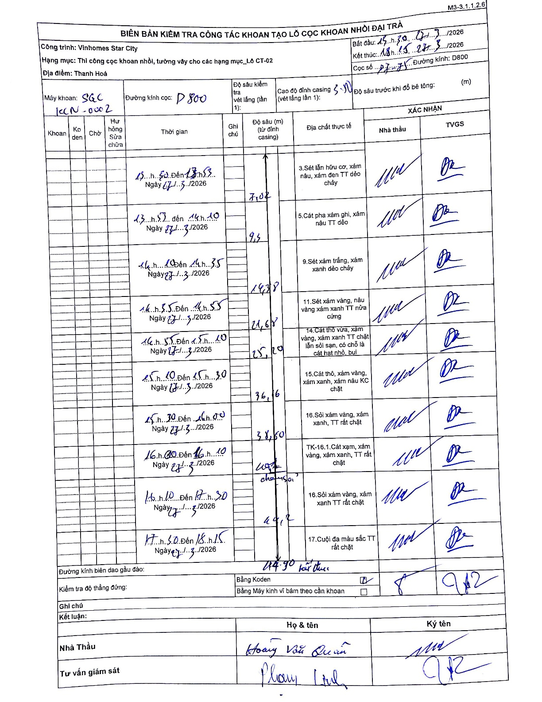
Dự án | Star City Thanh Hóa
Hạng mục | Thi công cọc khoan nhồi, tường vây cho các hạng mục_Lô CT-02
Tên bộ phận | Thanh Hoá
Số hiệu cọc | P7-75
Tên Máy khoan | SGC-KCN0002
Đường kính | D800
Bắt đầu thi công | 13:30 27/03/2026
Kết thúc thi công | 18:15 27/03/2026

Địa chất TT | Đường kính | Mô tả lớp thiết kế | Từ (h) | Đến (h) | Cao độ từ | Cao độ đến | T.Gian (h) | Dài (m) | V (m/h) | Ghi chú
1 | D800 | Sét lẫn hữu cơ, xám nâu, xám đen TT dẻo chảy | 13:30 27/03/2026 | 13:53 27/03/2026 | -3.7 | -7.02 | 0.38 | 3.32 | 8.66
2 | D800 | Cát pha xám ghi, xám nâu TT dẻo | 13:57 27/03/2026 | 14:10 27/03/2026 | -7.02 | -9.4 | 0.22 | 2.38 | 10.98
3 | D800 | Sét xám trắng, xám xanh dẻo chảy | 14:10 27/03/2026 | 14:35 27/03/2026 | -9.4 | -14.38 | 0.42 | 4.98 | 11.95
4 | D800 | Sét xám vàng, nâu vàng xám xanh TT nửa cứng | 14:35 27/03/2026 | 14:55 27/03/2026 | -14.38 | -21.68 | 0.33 | 7.3 | 21.9
5 | D800 | Cát thô vừa, xám vàng, xám xanh TT chặt lẫn sỏi sạn, có chỗ là cát hạt nhỏ, bụi | 14:55 27/03/2026 | 15:10 27/03/2026 | -21.68 | -25.2 | 0.25 | 3.52 | 14.08
6 | D800 | Cát thô, xám vàng, xám xanh, xám nâu KC chặt | 15:10 27/03/2026 | 15:30 27/03/2026 | -25.2 | -36.16 | 0.33 | 10.96 | 32.88
7 | D800 | Sỏi xám vàng, xám xanh, TT rất chặt | 15:30 27/03/2026 | 16:00 27/03/2026 | -36.16 | -38.5 | 0.5 | 2.34 | 4.68
8 | D800 | TK-16.1. Cát xám, xám vàng, xám xanh, TT rất chặt | 16:00 27/03/2026 | 16:10 27/03/2026 | -38.5 | -41.2 | 0.17 | 2.7 | 16.2 | Có sạn sỏi xen kẹp
9 | D800 | Sỏi xám vàng, xám xanh TT rất chặt | 16:10 27/03/2026 | 17:30 27/03/2026 | -41.2 | -44.2 | 1.33 | 3 | 2.25
10 | D800 | Cuội đa màu sắc TT rất chặt | 17:30 27/03/2026 | 18:15 27/03/2026 | -44.2 | -44.9 | 0.75 | 0.7 | 0.93 | Kết thúc khoan

ẢNH BIÊN BẢN GỐC

